趋势型策略
策略名称 | 标的 | 参数 | 绩效表现 | 净值曲线 | 年化收益率 | 夏普比率均值 | 卡玛比率均值 | 年化收益率z_score | 夏普比率均值_zscore | 卡玛比率均值_zscore | 总和
UDVD | target_assets = [ "000300.SH", "000852.SH", "000905.SH", "399006.SZ", "399303.SZ" ] | 27 | 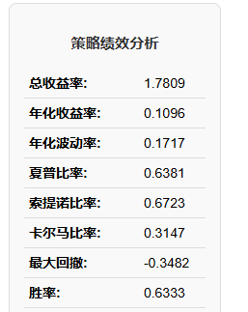 | 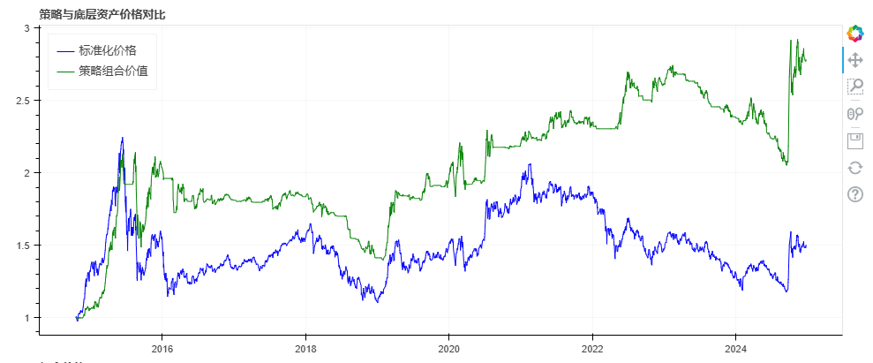 | 10.96% | 0.6381 | 0.3936 | 0.61645765465 | 0.39645705527 | 1.1377837844 | 2.1506984943
鳄鱼线策略3.0 | 同上 | 默认 | 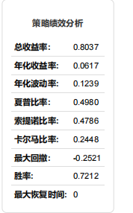 | 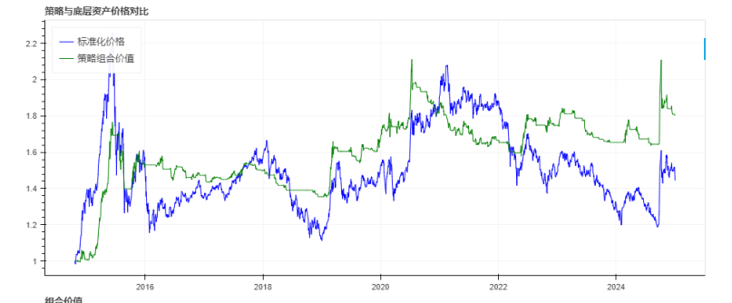 | 6.17% | 0.498 | 0.2448 | -0.7810964468 | -0.2912073135 | -0.18253215793 | -1.2548359182
VMACD | 同上 | 42 | 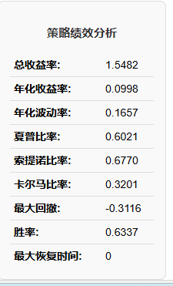 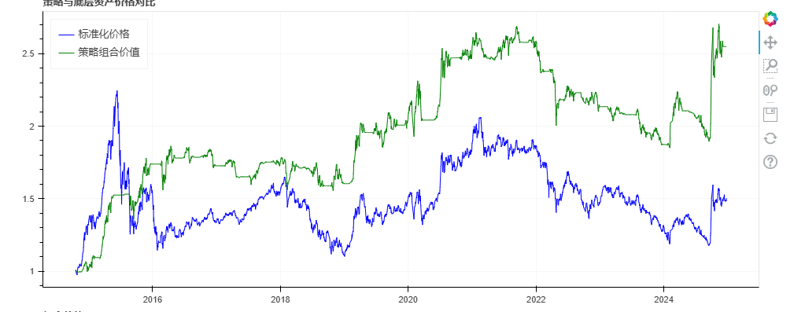 |  | 9.98% | 0.6021 | 0.3201 | 0.3305280055 | 0.21975529028 | 0.48561159515 | 1.0358948909
SMA_1h | 同上 | window_1=61 window_2=101 | 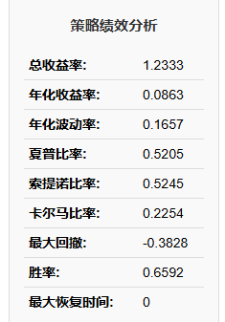 | 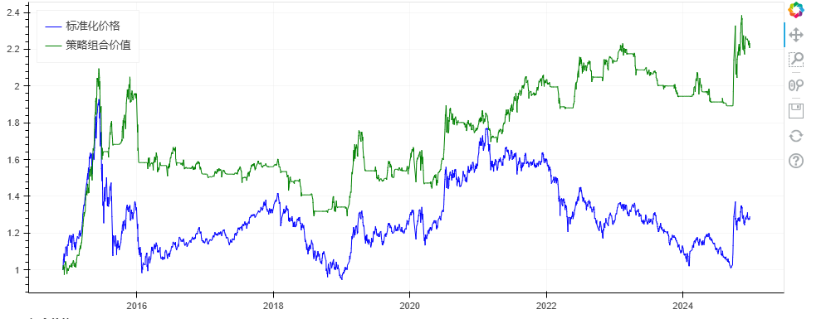 | 8.63% | 0.5205 | 0.2254 | -0.063354674447 | -0.18076871038 | -0.35467012353 | -0.59879350835
TRIX_1h | 同上 | window_1=35 window_2=40 | 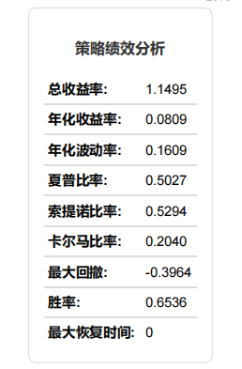 | 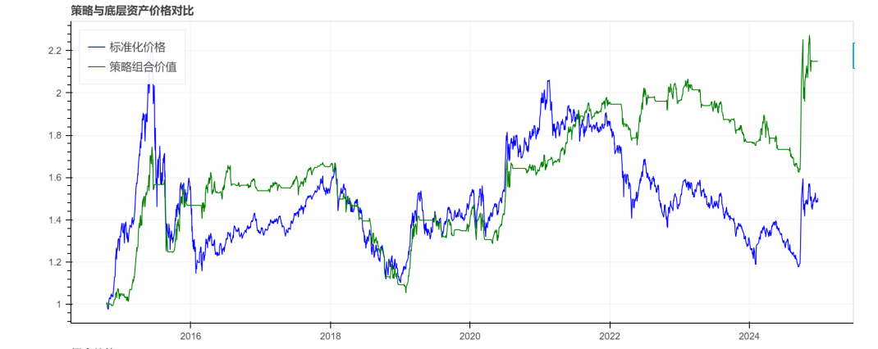 | 8.09% | 0.5027 | 0.2040 | -0.22090774643 | -0.26813791641 | -0.54455427115 | -1.033599934
ADTM_1h | 同上 | window_1=94 window_2=1 | 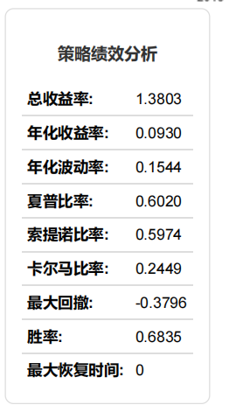 | 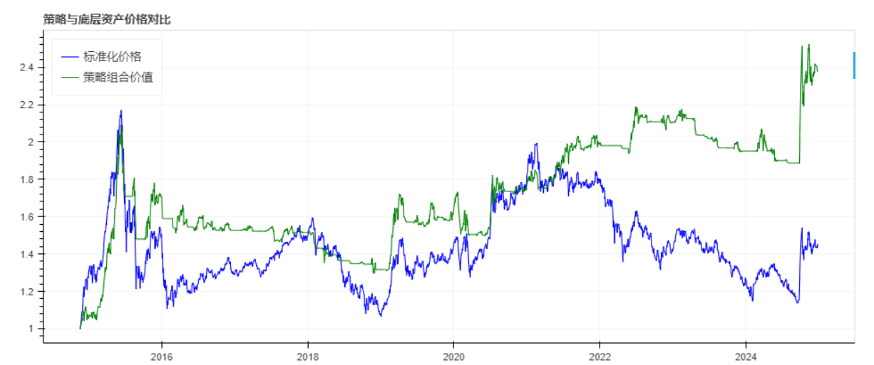 | 9.30% | 0.602 | 0.2449 | 0.13212784079 | 0.21926445204 | -0.18164484882 | 0.169747444
TII_1h | 同上 | window_1=100 window_2=120 | 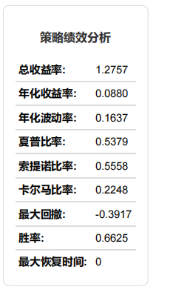 | 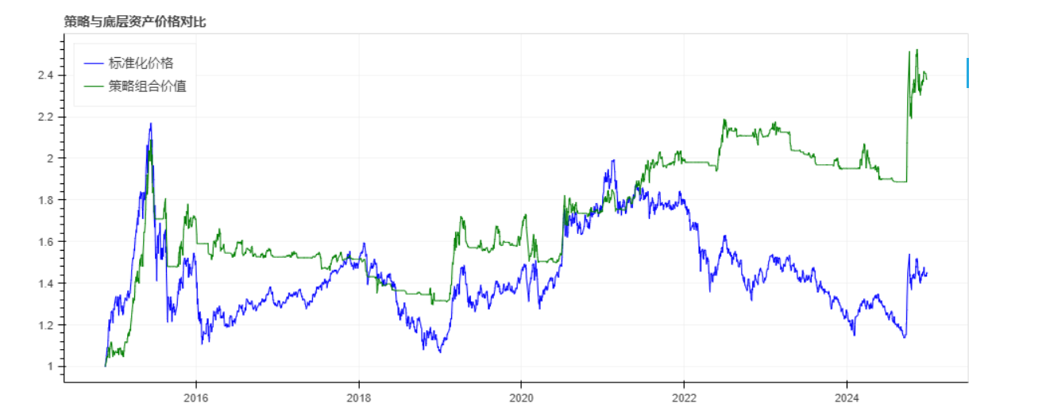 | 8.80% | 0.5379 | 0.2248 | -0.013754633268 | -0.0953628573 | -0.35999397813 | -0.4691114687

情绪类策略
策略名称 | 标的 | 参数 | 绩效表现 | 净值曲线
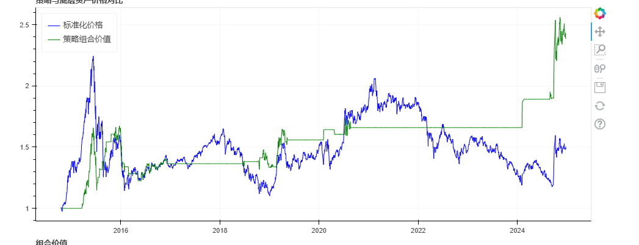 UD | 同上 | window_1=38 window_2=65 | 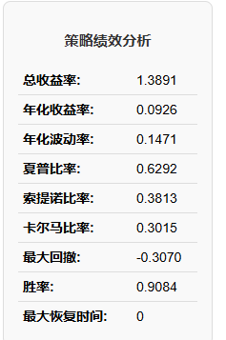

趋势策略组合
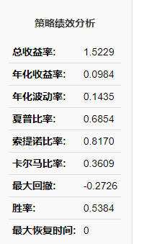
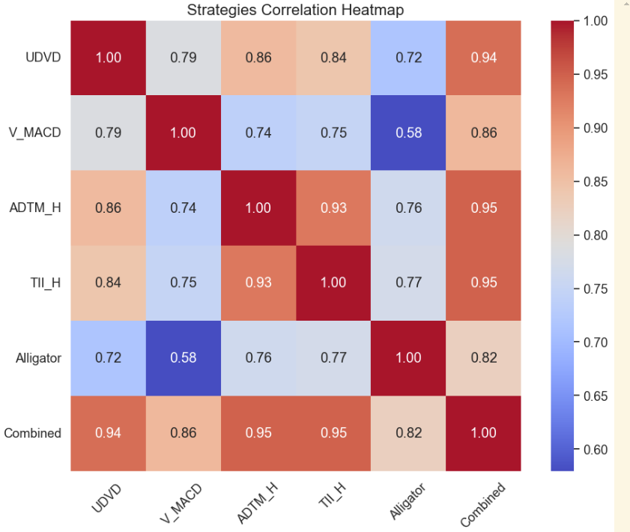
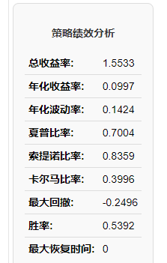
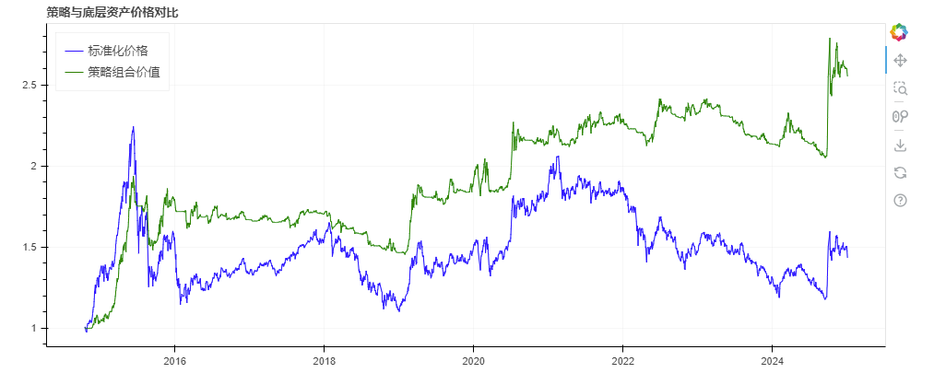
策略名称 | 标的 | 绩效表现 | 净值曲线
趋势策略六组合 | UDVD,SMA_H,V_MACD， ADTM_H,TII_H,Alligator |  |  | 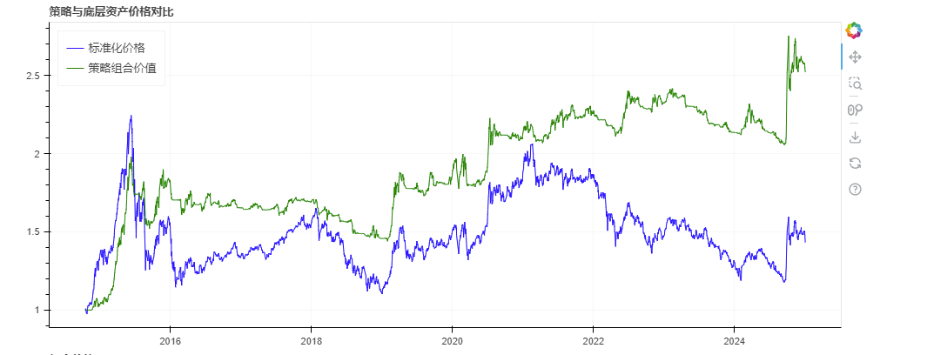 | 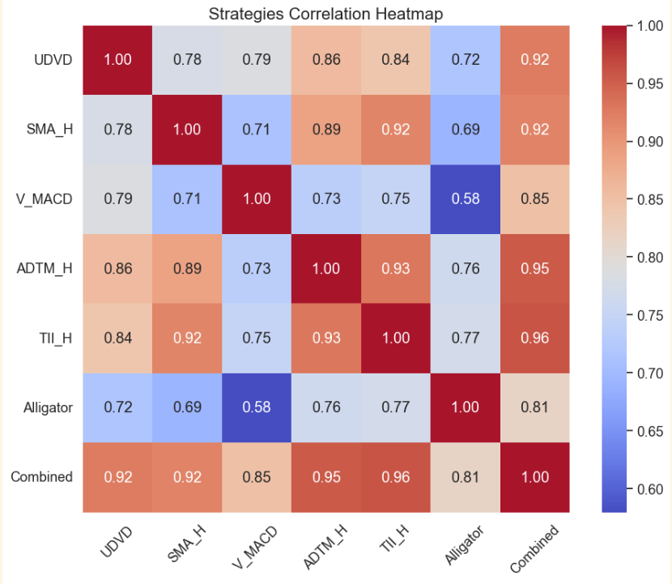
趋势策略5组合 | UDVD,V_MACD， ADTM_H,TII_H,Alligator

